Wochenbericht
 |  |  |  | Augustin Beck GmbH & Co. KG - 87700 Memmingen - Tel. 08331 - 9506 - 0

 |  |  |  | Beck Bauunternehmung GmbH & Co. KG - 14943 Luckenwalde - Tel. 03371 - 610 457

Aufmaß Pos.: |  |  | RAG-II-2.1.1.3.510-1 |  |  | Datum: | 2025-02-04 |  | Blattnr.: | 1/1
Bauvorhaben |  |  | StatCom RAG
Auftraggeber |  |  | Siemens Energy Global GmbH & Co. KG

Ausgeführte Leistung: |  |  | Fugenblech verzinkt mit Verbundbeschichtung

Nr. | Bezeichnung | Anzahl | L |  | Ergebnis [m]
1 | 1 | 2.00 | 21.00 |  | 42.00
2 | 2 | 2.00 | 2.15 |  | 4.30
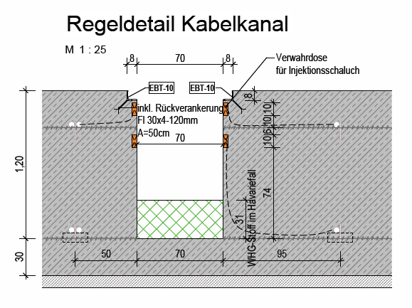
3 | 3 | 1.00 | 2.60 |  | 2.60
4 | 4 | 1.00 | 1.70 |  | 1.70
5 | 5 | 1.00 | 1.10 |  | 1.10
 | Summe [m] |  |  |  | 51.70

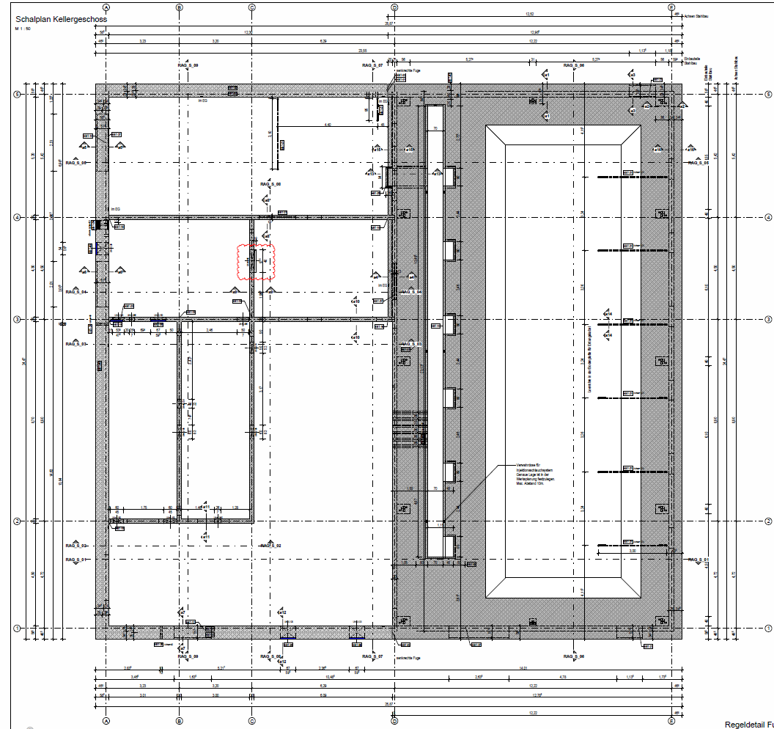

2

1
1

StatCom-402 Ragow

2

3

4

Auszug aus: P-020701_EC_38011.H004_CLC071_02_Technikgeb. Schalplan KG und Bopla.pdf

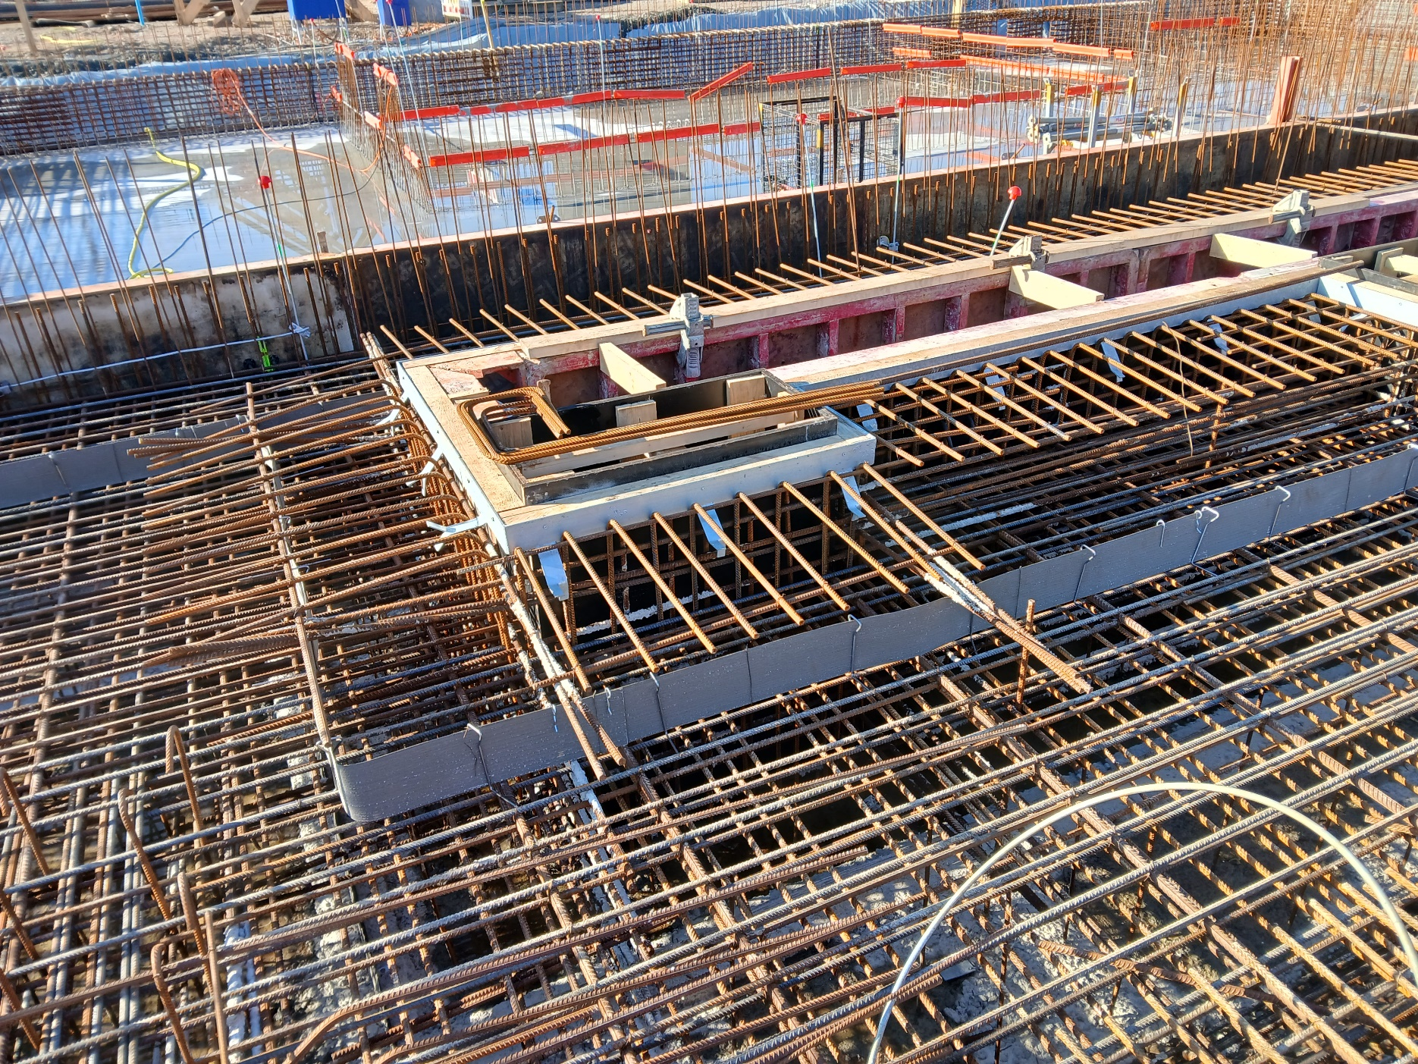

3

2
1

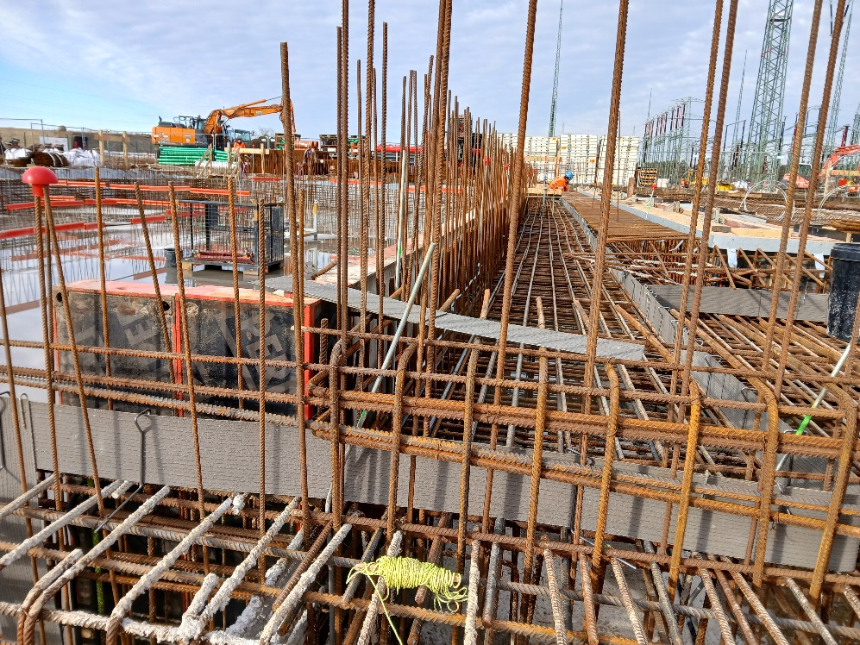
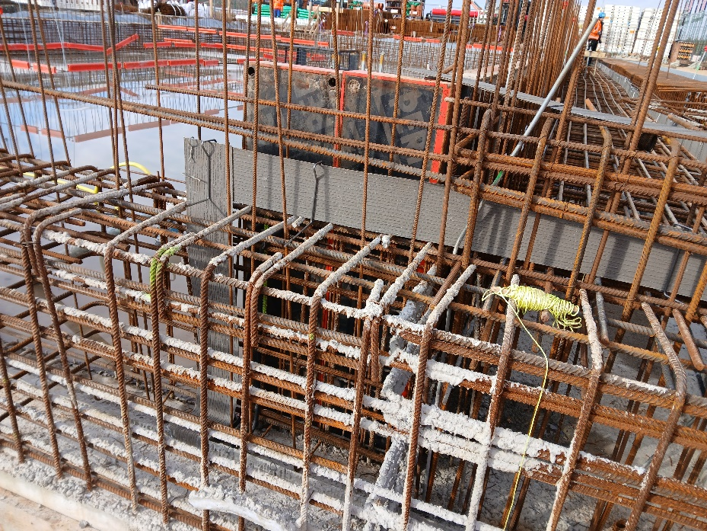

1.7m

4
1.1m
2.6m
3
5
1.7m

4

 |  |  | i.A.
 |  |  | Unterschrift Fa. Beck |  |  |  |  | Unterschr. Bauüberwachng.

